3일차
3일차 |  |  |  | 3일차
㈜신라시스템 |  |  |  | 금일 목표
번호 | 이름 | 업무내용 | 기타 | 번호 | 역할 | 내용
1 | 공동 | 개인 JSP 학습 & 실습 |  | 1 |  | AWS EC2에 아파치/톰캣 설치 및 MYSQL 연결방법 정리(우분투)
2 | 송영민 | 활용가치 있는 공공데이터 & API 찾기 |  | 2 |  | 간단한 웹 개발 프로젝트 설계
3 | 송영민 | 소규모 프로젝트 고안 및 설계 (일정관리시스템) |  | 3 |  | 활용가치 있는 공공데이터 찾기
4 | 류지원 | JSP(서브렛) 학습 |  | 4
5 | 송영민 | JSP 참고문헌 ( Sevlet이해 ,실습) |  | 5
6 |  |  |  | 6
7 |  |  |  | 7
8 |  |  |  | 8
9 |  |  |  | 9
10 |  |  |  | 10
11 |  |  |  | 11
12 |  |  |  | 12
13 |  |  |  | 13
14 |  |  |  | 14
15 |  |  |  | 15
16 |  |  |  | 16
17 |  |  |  | 17
18 |  |  |  | 18
19 |  |  |  | 19
20 |  |  |  | 20

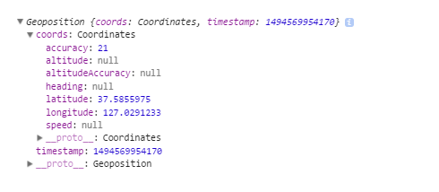
MEMO
(http://shoelace.io/ ) - 부트스트랩 레이아웃 설정 사이트 자바스크립트 GPS API - Geolocation (https://www.zerocho.com/category/HTML&DOM/post/59155228a22a5d001827ea5d) 쓸만한 공공데이터 1. 전국공공시설개방정보표준데이터 (개방시설명,개방장소명,유형,휴관일,운영시간,부대시설,위도경도 포함) 2. 전국무인교통단속카메라표준데이터 (관리번호,시도명,도로종류,도로노선번호,도로노선명,노선방향,소재지주소,위도경도, 설치장소, 제한속도 등) 3. 코로나19감염증으로 인한 일별 확진자, 완치자, 치료중인환자, 사망자등에 대한 현황자료 구글 로그인, 캘린더, 번역기 API JSP 참고문헌 - JSPStudy의 JSP 웹프로그래밍(입문+활용) / 신라시스템 2층 서적

8일차
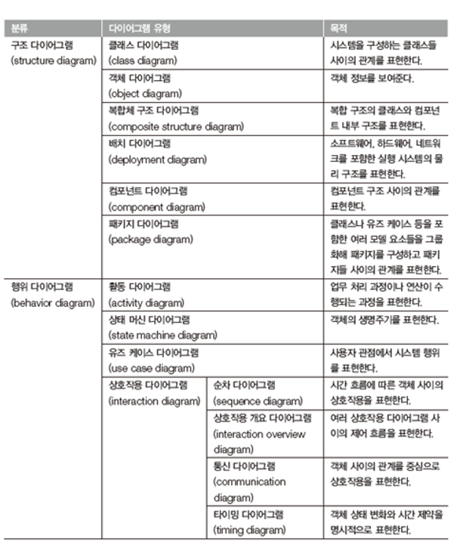
8일차 |  |  |  | 8일차
㈜신라시스템 |  |  |  | 금일 목표
번호 | 이름 | 업무내용 | 기타 | 번호 | 역할 | 내용
1 |  |  |  | 1 |  | 요구사항 분석
2 |  |  |  | 2 |  | 모델링(UML)작성
3 |  |  |  | 3
4 |  |  |  | 4
5 |  |  |  | 5
6 |  |  |  | 6
7 |  |  |  | 7
8 |  |  |  | 8
9 |  |  |  | 9
10 |  |  |  | 10
11 |  |  |  | 11
12 |  |  |  | 12
13 |  |  |  | 13
14 |  |  |  | 14
15 |  |  |  | 15
16 |  |  |  | 16
17 |  |  |  | 17
18 |  |  |  | 18
19 |  |  |  | 19
20 |  |  |  | 20

MEMO

